Накладная-№3
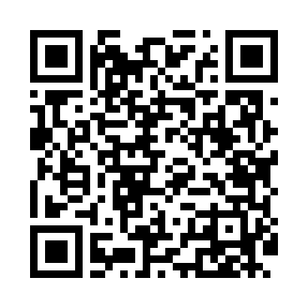
Номер товарно-транспортной накладной: |  |  | Торговый представитель: Amriyev Muhammad
Поставщик: Toshkent falcon fly 2 |  |  | Телефон торгового представителя: +998972880505
Дата отгрузки: 12.10.2025 |  |  | Контрагент: """" Klient
Дата консигнации: |  |  | Адрес:
Доставщик: |  |  | Телефон:
Телефон доставщика:
Время заказа: 12.10.2025 13:05:35
№ | Штрих-код | Название товаров (работ,услуг) | Количество | Количество в кейсе | Цена | Сумма
 |  |  | 10 |  |  | 87.2
1 | 6921751300993 | Чайник заварочный из нержавеющей стали, 1 л, XP-99-3 | 6 | 6 шт. | 12 | 72
2 | 4896256218704 | Магнитный держатель для кухонных ножей 5*50cm DB-5-13 | 1 | 1 шт. | 1.40 | 1.40
3 | 6944669007458 | Пичоқ 36 sm 9 DB-16-25 | 1 | 1 шт. | 4.40 | 4.40
4 | 6906808162053 | Пичоқ CHENGHUJI YWO03-8 DB-16-5 | 1 | 1 шт. | 3.70 | 3.70
5 | 6941797501353 | Пичоқ ўткирлагич TY12-45 DB-16-50 | 1 | 1 шт. | 5.70 | 5.70
Итого: 87.2$|->UZS: 1,090,000.00

